Sheet1
Smiles | Molar Mass / g.mol-1 | log(P) | TPSA | Canonicalized Smiles | smiles2Tokens | pixels | ROMol
CCOc1ccc2nc(N3C(=O)C([O-])=C(C(=O)c4ccco4)[C@H]3c3ccco3)sc2c1 | 435.06563078 | 3.4662 | 108.84 | CCOc1ccc2nc(N3C(=O)C([O-])=C(C(=O)c4ccco4)[C@H]3c3ccco3)sc2c1 | ['C', 'C', 'O', 'c', '1', 'c', 'c', 'c', '2', 'n', 'c', '(', 'N', '3', 'C', '(', '=', 'O', ')', 'C', '(', '[O-]', ')', '=', 'C', '(', 'C', '(', '=', 'O', ')', 'c', '4', 'c', 'c', 'c', 'o', '4', ')', '[C@H]', '3', 'c', '3', 'c', 'c', 'c', 'o', '3', ')', 's', 'c', '2', 'c', '1'] | [[1 0 0 ... 0 0 0] [1 0 0 ... 0 0 0] [0 1 0 ... 0 0 0] ... [0 0 0 ... 0 0 0] [0 0 1 ... 0 0 0] [0 0 0 ... 0 0 0]] | 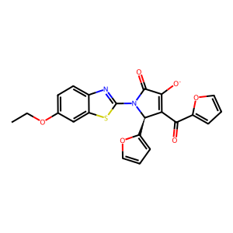
O=C(CN1C(=O)c2cccc3cccc1c23)Nc1ccc(OC(F)(F)Cl)cc1 | 402.0582764 | 4.6066 | 58.64 | O=C(CN1C(=O)c2cccc3cccc1c23)Nc1ccc(OC(F)(F)Cl)cc1 | ['O', '=', 'C', '(', 'C', 'N', '1', 'C', '(', '=', 'O', ')', 'c', '2', 'c', 'c', 'c', 'c', '3', 'c', 'c', 'c', 'c', '1', 'c', '2', '3', ')', 'N', 'c', '1', 'c', 'c', 'c', '(', 'O', 'C', '(', 'F', ')', '(', 'F', ')', 'Cl', ')', 'c', 'c', '1'] | [[0 1 0 ... 0 0 0] [0 0 0 ... 0 0 0] [1 0 0 ... 0 0 0] ... [0 0 0 ... 0 0 0] [0 0 0 ... 0 0 0] [0 0 0 ... 0 0 0]] | 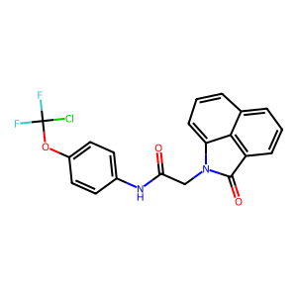
COc1cccc(NC(=O)N(Cc2ccc(F)cc2)Cc2nc3ccccc3c(=O)[nH]2)c1 | 432.15976875 | 4.3051 | 87.32 | COc1cccc(NC(=O)N(Cc2ccc(F)cc2)Cc2nc3ccccc3c(=O)[nH]2)c1 | ['C', 'O', 'c', '1', 'c', 'c', 'c', 'c', '(', 'N', 'C', '(', '=', 'O', ')', 'N', '(', 'C', 'c', '2', 'c', 'c', 'c', '(', 'F', ')', 'c', 'c', '2', ')', 'C', 'c', '2', 'n', 'c', '3', 'c', 'c', 'c', 'c', 'c', '3', 'c', '(', '=', 'O', ')', '[nH]', '2', ')', 'c', '1'] | [[1 0 0 ... 0 0 0] [0 1 0 ... 0 0 0] [0 0 1 ... 0 0 0] ... [0 0 0 ... 0 0 0] [0 0 0 ... 0 0 0] [0 0 0 ... 0 0 0]] | 